유해성분류 구분 (복사)2
유해성 분류
 |  |  |  |  |  | 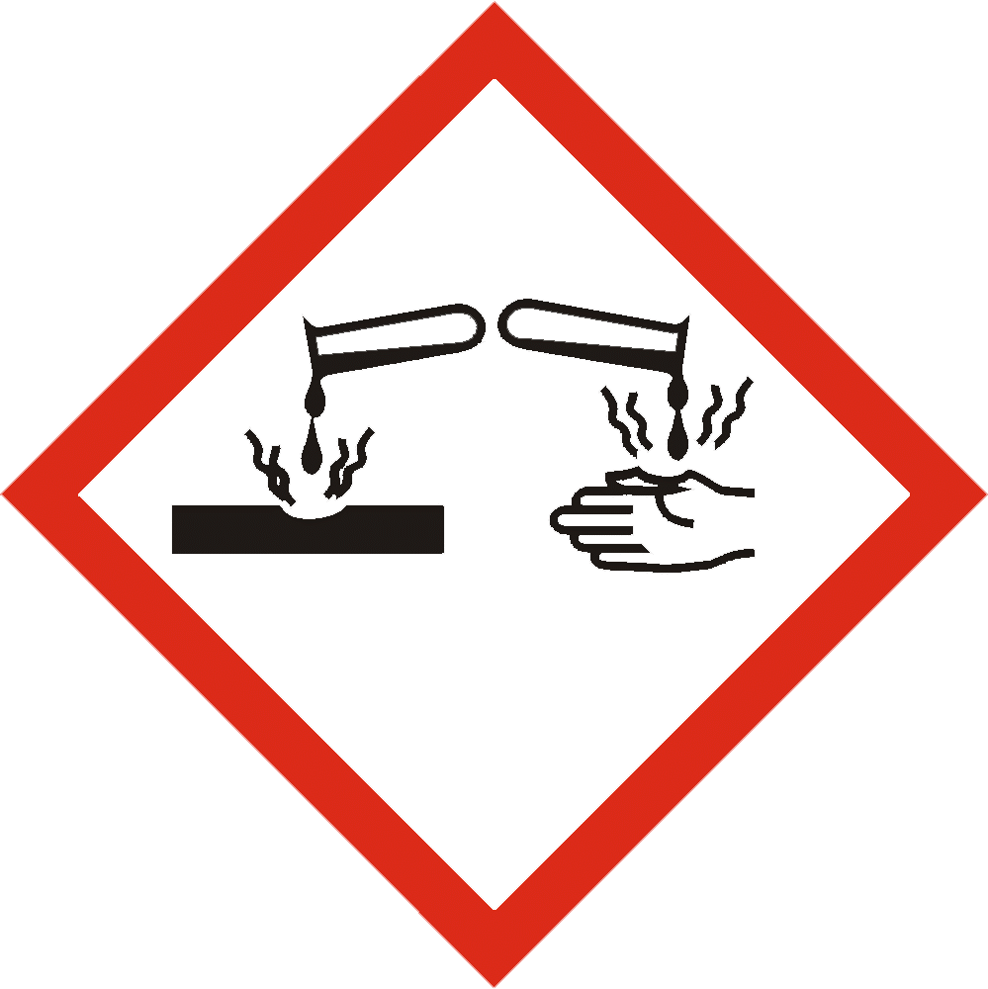 |  |  |  |  | 
GHS01 | GHS02 | GHS03 | GHS04 | GHS05 | GHS06 | GHS07 | GHS08 | GHS09
폭발성 자기반응성 유기과산화물 | 인화성 물반응성 자연발화성 | 산화성 | 고압가스 | 금속부식성 피부부식성 심한눈손상성 | 급성독성 | 특정표적 장기독성 1회노출 | 호흡기,피부과민성 발암성 생식독성 표적장기독성 | 수생환경유해성

